薄板焊接
PENETRATION ANALYSIS 焊缝熔深分析
Date日期 | 10th Dec 2009 2009年12月10日 | Magnification: 放大倍数 | 10 X
Company: 公司名称 | HYMH UK 海斯特-耶鲁英国公司 | Current 电流 | 130-140 A
Department: 部门 | Welding Cell 焊接小组 | Voltage 电压 | 18-20V
Inspected By检验员 | John Smith 约翰斯密斯 | Gas Flow 气流 | 16-17 litres per Minute 升/分钟
Weld Class 焊缝等级 | Class C C级

B

A
C

 | Measured 尺寸 | Specification 规范 | Passed or Failed 是否通过
Leg1: A 焊脚1：A | 4.745 Milimeter | 3.0mm +2.4/-0.8 | OK
Leg2: B 焊脚2：B | 5.250 Milimeter | 3.0mm +2.4/-0.8 | OK
Penetration1: 熔深1 | 1.076 Milimeter | No Spec无规定 | OK
Penetration 2: 熔深2 | 0.986 Milimeter | No Spec无规定 | OK
Fusion熔合 | Complete完全熔合 | Full Fusion完全熔合 | OK (see DT results详见DT结果)
Convexity C焊缝凸度C | 0.765 | Max 1.5mm 最大1.5mm | OK
Throat 喉部 | N/A | Not called out on print 图纸未规定 | OK
Remark备注:
No Cold Weld or Porosity observed in effective leg length. 在有效焊缝内无气孔和冷裂纹
No bleed through observed in the specimen. 不能有腐蚀液体从样板中流出

点焊
Details of Spot Weld Test conducted on 10th Dec 2009
2009年12月10日点焊测量细节

Parameters 参数
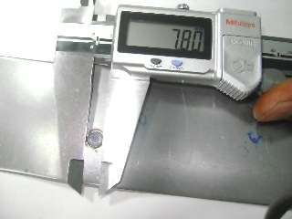
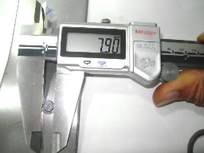
Current 电流 | 11 KA
Squeeze Cycle 挤压时间 | 28
Weld Cycle 通电时间 | 20
Hold Cycle 保压时间 | 8
Off Cycle 取件时间 | 1
Pressure压力 | 4.5 - 5.0 bar

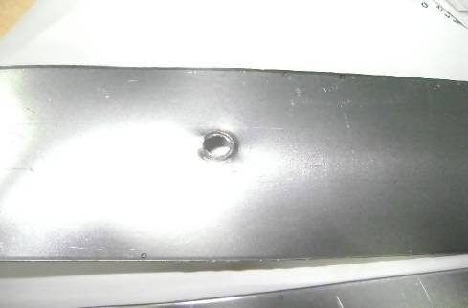
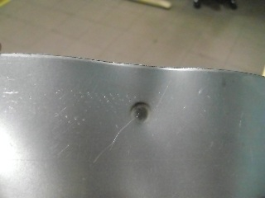
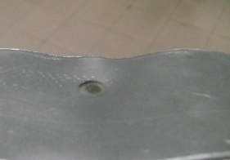
Results结果 |  | Nugget Dia 熔核直径 | Nugget Dia in second orientation旋转180度测量熔核直径
Nugget Dia熔核直径 | 7.8mm
Sheet Thickness before welding焊接前板材厚度 | 4.04mm (Combined组合)
Sheet Thickness after welding焊接后板材厚度 | 3.75 (combined组合)
Thinning板厚变化率 | 7.5% on combined & 15% on Single sheet

 |  | Test Sample样件 |  | Back side of nugget showing Thinning impression
 |  |  |  |  | 焊点熔核背面显示出变薄的痕迹

